Sheet1
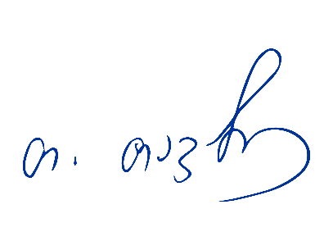

ინვოისი №16 |  | თარიღი: 18.09.2025

შპს ექსპო ჯორჯია მენეჯმენტი 1958 ბანკის სახელი: სს "თიბისი ბანკი"
ს/კ: 405705250
მის: ქ. თბილისი; წერეთლის გამზირი № 118; ბანკის კოდი: TBCBGE22
ელ– ფოსტა: expo@expogeorgia.ge
ტელ: +995 322 341 100 ა/ა GE55TB7373336020100004

ღონისძიება: თბილისის წიგნის დღეები 2025
ღონისძიების თარიღი: 14-16 ნოემბერი, 2025
მომხმარებელი: შპს "გამომცემლობა პალიტრა L"
ს/კ: 205236369
მისამართი: თ.იოსებიძის 49, თბილისი
ელ–ფოსტა: book@palitra.ge
ტელ: 0322383871

რაოდ | აღწერილობა |  |  | ერთ. ფასი (ლარი) | ჯამი (ლარი)
100 | ღია საგამოფენო ფართი |  |  | 105.00 | 10,500.00
20 | სასაწყობე ფართი |  |  | 30.00 | 600.00

 |  |  |  |  | -
 | ჯამი (ლარი) |  |  |  | 11,100.00
 |  |  | მათ შორის დღგ |  | 1,693.22

გაყიდვების დეპარტამენტის უფროსი ბეჭდის ადგილი
თეონა თავაძე

